Dimensionnement Voilure
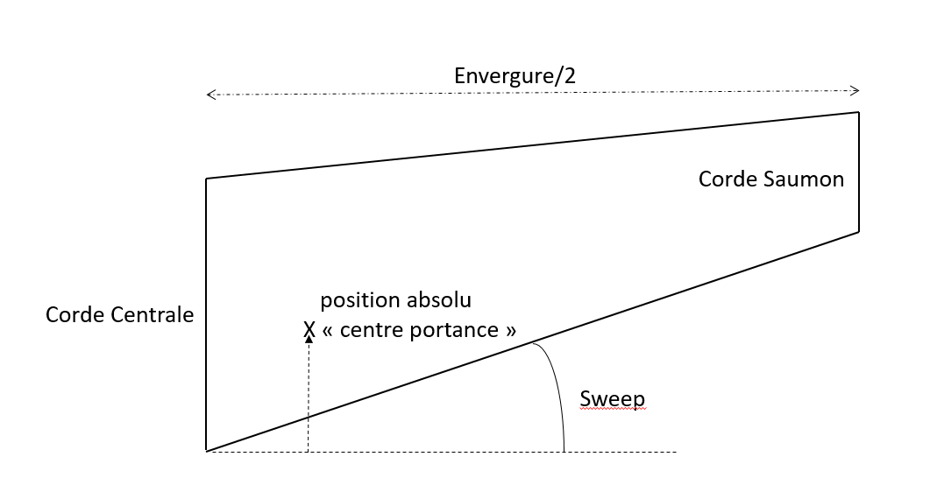
Paramètre | Valeurs |  | valeurs intermédiaires | valeur
Vitesse air | 83 | m./s-1 | corde à l'extrémité | 0.05
Masse | 4.724 | kg | a0 rad | -0.009599310886 | rad
Envergure | 1 | m | aspect ratio AR | 3.3333333333
Taper Ratio | 0.2 |  | Sref | 0.3 | m2
Corde centrale | 0.25 | m | dCl/dAlpha | 3.926990817 | rad-1
alpha0 | -0.55 | deg | alpha_vitesse rad | -0.00024235423089 | rad
pho air | 1.22 | kg/m3 | alpha_vitesse deg | -0.013885874577 | deg
g | 9.806 | m./s-2 | Cdp | 0.00525
Sweep | 30 | deg | Cl | 0.036744682859
Static Margin | 15 | % | Cdi | 0.00012893190181 | rajouter le 1+ t
Demi-Largeur fuselage | 0.25
envergure fin | 0.85 |  | Cd Total | 0.0053789319018
 |  |  | Drag | 6.7811495225 | N
 |  |  | G/M^2 | 157.46666667 | g/dm²

 |  |  | corde moyenne | 0.15 | m
 |  |  | Position Cm0 Cmoy | 0.0375 | m
 |  |  | Position corde moyenne | 0.25 | m
 |  |  | Position abs Cm0 | 0.1625 | m
 |  |  | Position ideal CG | 0.14 | m
 |  |  | fin drag | 5.6258157375 | N
 |  |  | Sref fin | 0.255
 |  |  | Profil emboite Fuselage | 0.15 | m

Centrage
Disposition
Liste composant | Masse (g) | Position X (mm) | Postion Y | Moment
Batterie 1 | 700 | 300 | 200 | 210000 | 100
Batterie 2 | 700 | 300 | 200 | 210000 | 100
Batterie 3 | 0 | 300 | -200 | 0
jetson NANO | 241 | 300 | -200 | 72300 | 500
Moteurs 1 | 134 | 150 | 1000 | 20100 | 65
Moteurs 2 | 134 | 150 | -1000 | 20100 | 65
Payload | 1100 | 400 | 0 | 440000 | 1000
Servo Moteurs 1 |  | 300 | 1000 | 0 | 30
Servo Moteurs 2 | 15 | 300 | -1000 | 4500 | 30
ESC 1 | 92 | 350 | 1000 | 32200 | 140
ESC 2 | 92 | 350 | -1000 | 32200 | 140
Moteur 3+4 | 268 | 350 | 0 | 93800 | 130
Chassis | 1200 | 250 | 0 | 300000 | 400
Hélice 1 | 24 | 15 | 1000 | 360 | 30
Hélice 2 | 24 | 15 | -1000 | 360 | 30
Masse totale | 4724 |  |  |  | 2760

 | Pos CG | 0.30396274344 | m
 | Erreur CG | -16.396274344 | cm

